Instruktion, terminer
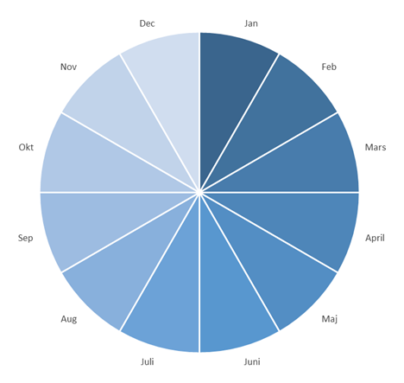
Instruktioner, terminer
Undervisning sker terminsvis, på vårtermin respektiv hösttermin.
Terminerna tar dock ej höjd för kalenderårets 12 månader. Detta måste bekatas vid prognos- och/eller budgterarbete.

Eftersom terminer och kalenderår ej överensstämmer behöver prognos och budget baseras på tre terminer.
1) Första delen är att planera för föregående års hösttermin, som sträcker sig in i januari månad kommande år. (Kolumn L-M i mall.)
2) Andra delen är att planera för årets vårtermin. (Kolumn O-P i mall.)
3) Sista delen är att planera för årets hösttermin, fram till årsskiftet. (Kolumn R-S i mall.)

